Analisis unidades cemento
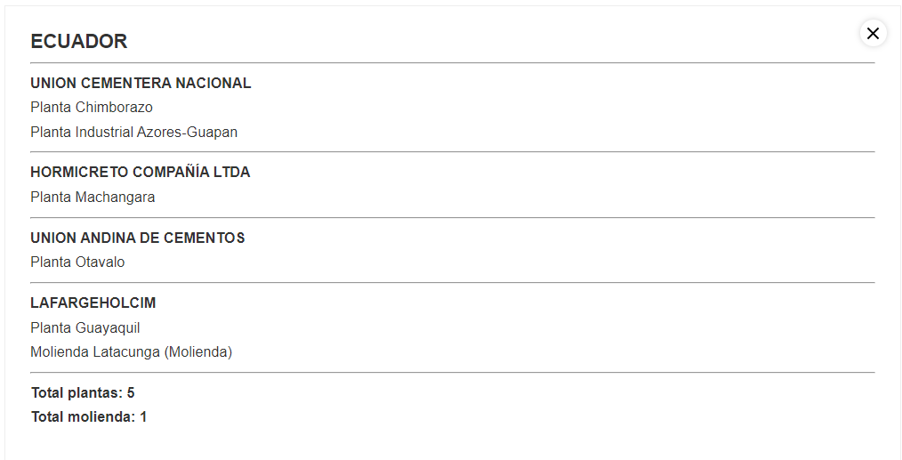
Voy a elegir acá las unidades

 | Energía térmica y Electricidad ambos deben estar en las mismas unidades
 | Algún múltiplo de Joules
 | La electricidad no puede estar en algún submúltiplo de Wh porque no está separada de la que ocupa la tecnología de producción de Clinker con electricidad
 | Me gusta PJ porque seguramente es lo que se use en los otros modelos de otros sectores

Producción de cemento de Ecuador

 | miles de toneladas o kton de cemento producido al año

 | 2018E | 2019E
kton cemento | 5760 | 6270

Indicadores mundiales promedio |  | Fuente: https://issuu.com/ich_mkt/docs/hoja_ruta_28032019

Consumo térmico | 3510 | MJ/ton Clinker
Consumo eléctrico | 101 | Kwh/ton Cemento, suma de Clinker y Cemento |  | Fuente: https://ficem.org/mapa-industria-de-la-region/
Emisiones de la elaboración del cemento | 616 | kgCO2/ton Cemento, Cemento y Clinker. CO2eq? No lo sé
Factor de Clinker | 76 | %
Coprocesamiento | 16 | %

Decisión final
 |  | 2018E | 2019E
Producción de cemento | Mton Cemento | 5.7600 | 6.27
Consumo térmico | PJ/Mton Clinker | 3.5100
Consumo eléctrico | PJ/Mton Cemento | 0.3636
Emisiones | MtonCO2/Mton Cemento | 0.6160

